武器卡
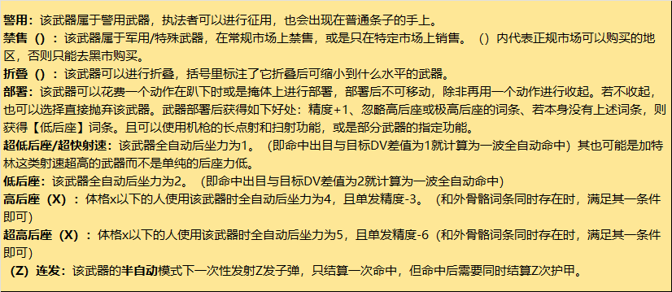
武器 | 属性会同步到人物卡界面，插件特效不会自动计算，请手动修改武器属性-以下为示例，使用前请删除

武器名称 | 可靠性 | 类型 | 射速/攻速 | 弹容量（口径） | 精准 | 持用手 | 客制槽位 | 全自动弹幕 | 伤害 | 穿甲等级 | 隐藏等级
达拉理工“吠舍”自动手枪 | 低 | 中型手枪（自动） | 3 | 20（.22lr） | -1 | 单 | 2 | 4x8 | 2D6 | 手枪 | 是
描述
低后座 达拉理工为街头交火提供的便携廉价选择。由廉价聚合物和水管钢材打印成的全自动手枪，使用.22单纯因为节省成本而使用的材料膛压不足，9mm的子弹会直接炸膛。
配件 | 描述 |  |  |  |  |  |  |  |  | 占用位置 | 占用槽数
红外夜视镜 | 减少你在黑暗条件下射击目标时所受到的惩罚，使其降为0。透过瞄准镜，你可以区分热肉和冷金属，但不能更具体地区分。例如，你无法从远处看到他们的品牌，或看到物体内部。 |  |  |  |  |  |  |  |  | 瞄具 | 1
消音器 | 吸收枪口火焰和声音，不能做到完全无声，在不搭配亚音速弹药使用的情况下，只能保证在15m开外保持消音。搭配亚音速弹药可以做到全距离消音，就像打了个喷嚏一样。 |  |  |  |  |  |  |  |  | 枪口 | 1

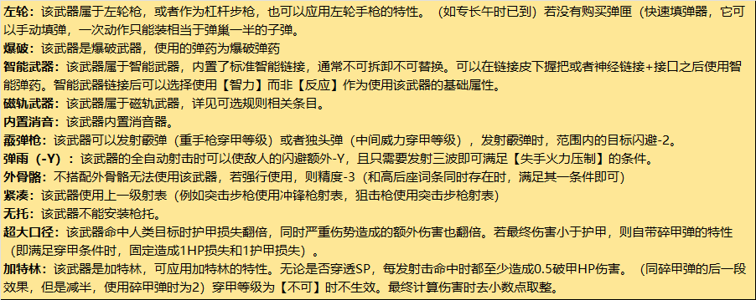
武器名称 | 可靠性 | 类型 | 射速/攻速 | 弹容量（口径） | 精准 | 持用手 | 客制槽位 | 全自动弹幕 | 伤害 | 穿甲等级 | 隐藏等级
单镰 | 中 | 轻型 | 2 |  | 2+1 | 单 |  |  | 1D6 | 全威力 | 是
描述
可以用来COS忍者，或者单纯用它来收麦子。
配件 | 描述 |  |  |  |  |  |  |  |  | 占用位置 | 占用槽数
智刃链接 | 为近战武器安装的智能链接，安装在握柄处。同样需要使用者有皮下握把或交互接口和神经链接才能与之相连。成功链接后，你的近战武器命中+1，且不会因为任何非主动原因导致脱手。 |  |  |  |  |  |  |  |  | 特殊 | /

武器名称 | 可靠性 | 类型 | 射速/攻速 | 弹容量（口径） | 精准 | 持用手 | 客制槽位 | 全自动弹幕 | 伤害 | 穿甲等级 | 隐藏等级
大龙 剑鞭 | 中 | 重型 | 3或2 |  | 1+1 | 双 |  |  | 5D6 | 全威力 | 否
描述
一种在最新技术下打造的传武兵器，可长可短，攻击方式相当灵活。平时收纳时看起来只是一把普通中式长剑，但只要按一下刀柄上的按钮，就能变成一把锋利的长鞭。 特殊攻击模式：一回合有一次变更攻击模式的机会，可变更为长鞭，ROF-1.该模式下攻击范围+2m，也可以如霰弹枪一样对面前4m长6m宽的区域进行范围攻击，当使用后者的攻击模式时，伤害骰额外-1。.
配件 | 描述 |  |  |  |  |  |  |  |  | 占用位置 | 占用槽数
智刃链接 | 为近战武器安装的智能链接，安装在握柄处。同样需要使用者有皮下握把或交互接口和神经链接才能与之相连。成功链接后，你的近战武器命中+1，且不会因为任何非主动原因导致脱手。 |  |  |  |  |  |  |  |  | 特殊 | /

武器名称 | 可靠性 | 类型 | 射速/攻速 | 弹容量（口径） | 精准 | 持用手 | 客制槽位 | 全自动弹幕 | 伤害 | 穿甲等级 | 隐藏等级

描述

配件 | 描述 |  |  |  |  |  |  |  |  | 占用位置 | 占用槽数

载具卡
载具表 | 以下为示例，使用前请删除

名称 | 种类 | 稀有度 | 座位 | SDP/SP | 飞/陆 | 战斗速度 | 最高时速 | 续航 | 配件槽 | 油耗 | 价格 | 名称 | 类型 | 单发射速 | 全自动弹幕 | 精度 | 伤害 | 穿甲等级 | 描述 | 价格 | 稀有度 | 射程
特拉克斯 388 杰斐逊 | 轿车 | SR | 2 | 100/16 | 陆 | 10/15/20/26 | 180km/h | 700km | 3（M） | 中 | 55000 | 120mm滑膛炮 | 加农炮（重） | 1 | / | 0 | 10D12+50 | 反坦克 | 常见的120mm重型滑膛炮，被普遍安装在现代主战坦克和重型步行机上，是当今最常见的前线反装甲火力配置。也能发射高爆弹药用以反人员和工事。 | 120000 | SSR
描述 |  |  |  |  |  |  |  |  |  |  |  | 等待正式版
特拉克斯系列一直是企业中层商务人士的首选汽车，它优雅、令人尊敬，最重要的是——它很安全。它从上到下覆盖着装甲，可以穿越地雷爆炸，而它的防弹窗户可以挡住大口径子弹。缺点是什么？尽管其拥有强大的引擎，能够达到令人眼花缭乱的速度，但由于重量惊人，它加速缓慢。但迟到总比不到好。更不用说完好无损了。它的车门和车身自带防弹改装，其玻璃也可以当作掩体，具有11sp和10hp。
底盘改造 | 描述 |  |  |  |  |  |  |  |  |  | 价格
悬浮底板 | 将底盘改造为浮空车底盘，续航里程减半，但你可以飞行至最高离地二十米的高度，你驾驶该载具使用的技能从地面载具驾驶更改为飞行载具驾驶。其改造价格是车辆的四分之一 |  |  |  |  |  |  |  |  |  | 13750
引擎改造 | 描述 |  |  |  |  |  |  |  |  |  | 价格
醇二引擎 | 将引擎改成醇二引擎，增设油箱的弱点（-8，瞄准时造成2倍伤害），但是车体正面的引擎护甲等级上升一级。其油耗随其类型改变（摩托车低、）其改造价格是车辆的八分之一 |  |  |  |  |  |  |  |  |  | 6875
观瞄改造 | 描述 |  |  |  |  |  |  |  |  |  | 价格
C-9981车用环绕监控 | 投影窗 将车窗改造为7sp 5sdp的掩体 常见的民用车辆周身投影监控装置，具备基础的图像识别功能，通常是为了辅助康陶的浮空车AI进行自动驾驶使用。 |  |  |  |  |  |  |  |  |  | 800
驾驶舱改造 | 描述 |  |  |  |  |  |  |  |  |  | 价格
人体工程学式飞控操作台 | 需要投影窗 类似浮空车和飞机的智能操作系统，可以让驾驶者舒服地躺在座椅上，用车体的监视系统或是无人机来观察周围的情况，并使用类似游戏手柄的操作杆来进行驾驶。极大地缓解了公路驾驶的疲劳。驾驶技能+2，但一旦车窗报废，或是无人机被摧毁，驾驶员在当回合不能进行任何操作，需要过一个DV15的专注检定才能保证车辆不失控。 |  |  |  |  |  |  |  |  |  | 1000
车舱改造 | 描述 |  |  |  |  |  |  |  |  |  | 价格
防弹车窗 | 使用加厚的钢化防弹玻璃使车窗变成一面提供了4减伤（不可减免全威力及以上等级火力）的掩体，在面对更高等级穿甲时无效。在被击穿三次后报废。不与棺式驾驶舱兼容 |  |  |  |  |  |  |  |  |  | 800
尾舱改造 | 描述 |  |  |  |  |  |  |  |  |  | 价格
额外座椅 | 为车辆额外添加2/4个座椅，但牺牲了后舱的空间，无法将后舱改造为其他形态。 |  |  |  |  |  |  |  |  |  | 300
车头改造 | 描述 |  |  |  |  |  |  |  |  |  | 价格
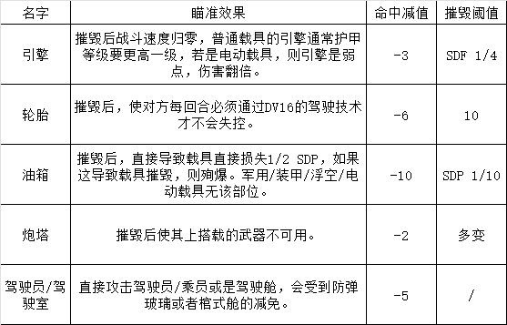
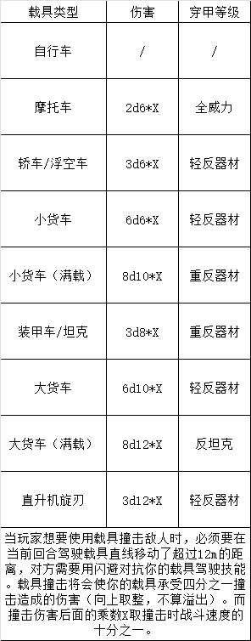
撞角 | 为车头添加一个冲撞用的铲斗，当以撞击的方式伤害他人或载具时，你造成伤害的乘数+1 |  |  |  |  |  |  |  |  |  | 200
车顶改造 | 描述 |  |  |  |  |  |  |  |  |  | 价格
探照灯 | 安装一个可以自由操作的大功率探照灯，指向50m以内的目标时，目标需要过一个DV14的反应检定，失败则受到眼睛受损的严重伤势三回合。以此方式造成的严重伤势不会造成额外伤害。 |  |  |  |  |  |  |  |  |  | 100
装甲改造 | 描述 |  |  |  |  |  |  |  |  |  | 价格
中型载具装甲 | 使载具+4sp，最高24。若原本sp小于18，则提升至18sp.获得【分布填充2】特性以及4点减伤。但需要减少十分之一的最高时速，并-1战斗速度。只能安装一种装甲改造。 用轻型装甲钢包裹全车，使其可以抵挡步兵火力。改造价格为原载具的八分之一。 |  |  |  |  |  |  |  |  |  | 6875
特殊改造 | 描述 |  |  |  |  |  |  |  |  |  | 价格
自律化炮塔 | 需要投影窗/HUD 让你的炮塔更加智能化，乘员只需要在HUD上标记敌方单位，炮塔就能自动对该单位开火，只能安装在低级炮塔上。炮塔的战斗技能为14，加价2000可以购买高级战斗芯片，升级到16。加价5000升级至20 |  |  |  |  |  |  |  |  |  | 5000
配件改造 | 类型 | 描述 |  |  |  |  |  |  |  |  | 价格
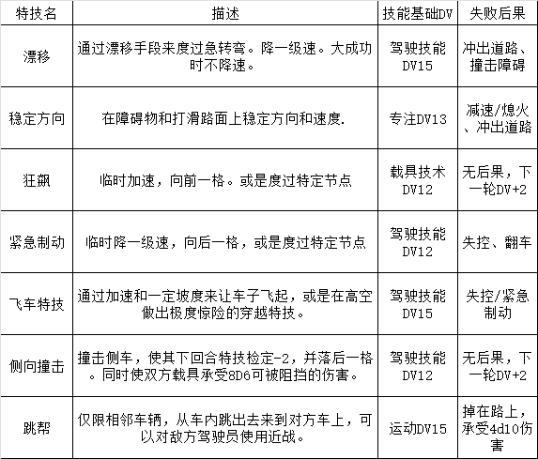
重型轮胎 | M | 轮胎的摧毁阈值+20，且将护甲等级提升至超重甲。只能安装在使用轮胎的陆行载具上。 |  |  |  |  |  |  |  |  | 1000
野战雷达 | 2M | 占据两个观瞄配件槽 军用载具的野战雷达，用以侦测5km内无遮挡的载具、人性轮廓和建筑物。若在空中50m以上高度使用，则侦测距离翻倍。 |  |  |  |  |  |  |  |  | 10000

 |  |  |  |  |  |  |  |  |  | 合计费用： | 101700

